Tema 4.1
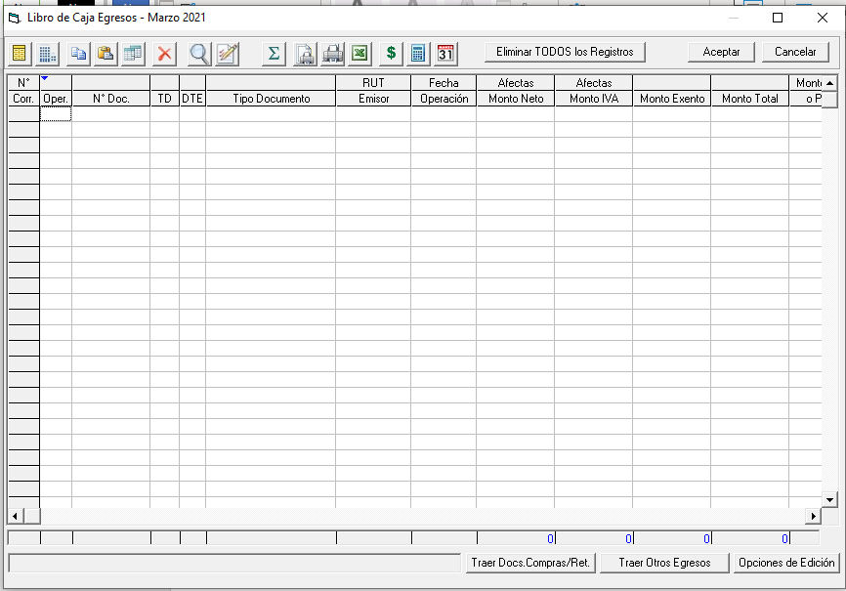
Volver

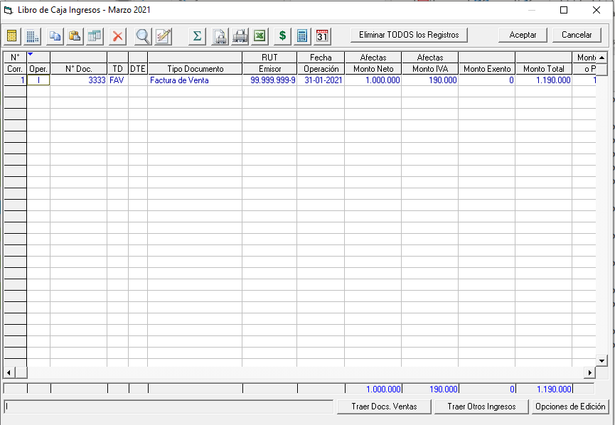
 | Al momento de traer el Libro de Caja Ingresos
 | y Libro de Caja Egresos crear un boton
 | que permita Traer Documentos y Otros
 | de "UN AÑO COMPLETO" (hoy permite solamente
 | mes a mes)

 | FW: No se puede porque se trabaja mes a mes en el libro

 | Objetivo
 |  | Simplificar el proceso a nuestros
 |  | clientes ya que traer mes a mes
 |  | no simplifica el tema a los
 |  | clientes

Tema 4.2
Volver

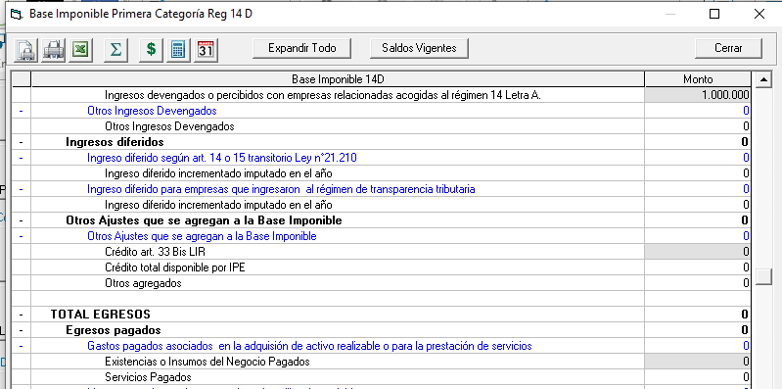
 | Que exista una configuración que permita
 | decidir al usuario del total cuanto llevar a
 | los siguientes item

 |  | Existencias o Insumos del Negocio Pagados
 |  | Servicios Pagados

 | por defecto debe venir el 100% a Existencias

 | Se puede crear una Configuración
 | para controlar esto
 | (dentro de Configuración de Cuentas Ajustes 14 D)

 | Objetivo
 |  | Permitir a empresas de Servicios
 |  | ocupar la BI 14D

 | FW: hay que evaluarlo.

Tema 4.3
Volver

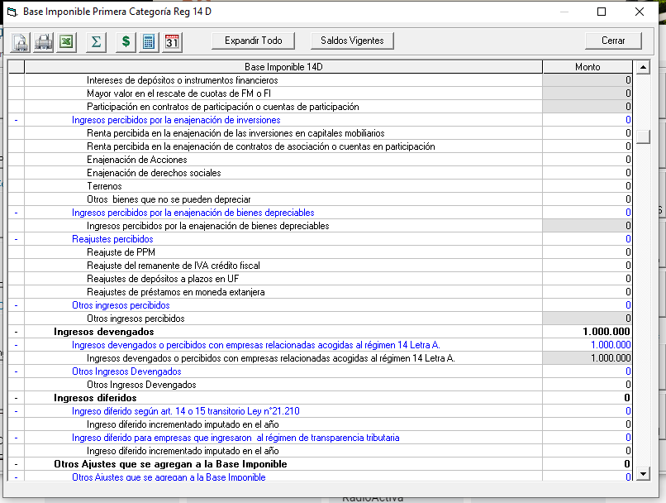

 | Permitir modificar los valores
 | que se encuentran ingresado
 | en la Base Imponible

 | Objetivo
 |  | Permitir al usuario hacer
 |  | modificaciones de
 |  | acuerdo a sus
 |  | necesidades

 | FW: Lo que es manual si, lo automático no se puede,
 | ya que el sistema lo vuelve a calcular

 | O es manual o es automático, como lo conversamos

Tema 4.4
Volver

 | Tema 1
 |  | Ocultar el CPT Simplificado General
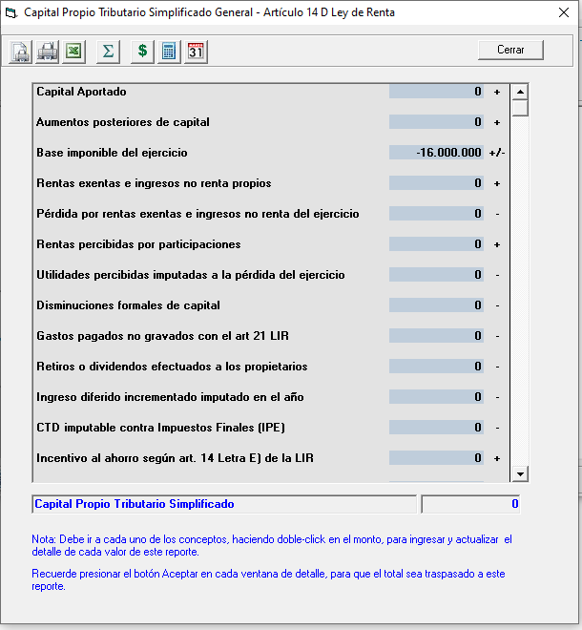
 |  | para los Régimen
 |  |  | Art. 14 D3 Pro Pyme General
 |  |  | Art. 14 D8 Transparencia Tributaria

 |  | A partir del 01.01.2021

 |  | Por lo tanto esto afectara el archivo CSV del CPT Simplificado

